Auryn
 |  |  | 3146.748
YEAR | SALARY |  | Climbed | %
2008 | 5000 |  |  |  |  |  |  |  |  |  |  |  |  |  |  |  | Belegging uitbetaling
2009 | 11800 |  | 6800 | 136 |  |  |  |  |  |  |  |  |  |  |  |  | 69k | 19k | Skuld |  | 10k | Vakansie
2010 | 12500 |  | 700 | 5.9322033898 |  |  |  |  |  |  |  |  |  |  |  |  |  | 20k | Medies |  | Bêre vir die volgende lendevrug
2011 | 15000 |  | 2500 | 20 |  |  |  |  |  |  |  |  |  |  |  |  |  | 10k | Lang termyn
2012 | 18000 |  | 3000 | 20 |  |  |  |  |  |  |  |  |  |  |  |  |  | 10k | NODIGE UITGAWES
2013 | 19000 |  | 1000 | 5.5555555556 |  |  |  |  |  |  |  |  |  |  |  |  |  |  | Hek motor herstel
2014 | 21000 |  | 2000 | 10.526315789 |  |  |  |  |  |  |  |  |  |  |  |  |  |  | Hek motor solar
2015 | 22802.21 |  | 1802.21 | 8.581952381 |  |  |  |  |  |  |  |  |  |  |  |  |  |  | Nuwe slot vir garage sydeur
2016 | 24571.22 |  | 1769.01 | 7.7580638017 |  |  |  |  |  |  |  |  |  |  |  |  |  |  | Nog sekuritetis beam
2017 | 31519.33 |  | 6948.11 | 28.27743189 |  |  |  |  |  |  |  |  |  |  |  |  |  |  | Moet 6k hou vir kar regmaak (koppelaar)
2018 | 36617.35417 |  | 5098.02417 | 16.174278356 |  |  |  |  |  |  |  |  |  |  |  |  |  |  | Nuwe Creepy en Swembad 1k
2019 | 42465.77 |  | 5848.41583 | 15.971705118 |  |  |  |  |  |  |  |  |  |  |  |  |  |  | Ore en brill vir skiet, met ore kassies 2k |  |  |  | Feb | Mrt | Apr | Mei
2020 | 43178.75 |  | 712.98 | 1.6789522479 |  |  |  |  |  |  |  |  |  |  |  |  |  |  | Palms trim 2k |  |  |  | 1400 | 1650 | 1900 | 2150
2021 | 45893.11 |  | 2714.36 | 6.2863329763
2022 | 48929.4 |  | 3036.29 | 6.6160040145
2023 | 52201.22 | Okt | 3271.82 | 6.6868181502
2024 | 54041.51 | Jan | 1840.29 | 3.5253773762
2024 | 57824.4 | Jun | 3782.89 | 6.9999709483
2025 | 59765.18
2026 | 63948.74
2027 | 68425.15 |  |  |  |  |  |  |  |  |  |  |  |  |  |  |  |  |  |  |  |  |  | Auryn | BEGIN OP 3 Mei 2023 |  |  | MOES TEGNIES AL BEGIN HET TOE SY GEBORE WAS
2028 | 73214.91 |  |  |  |  |  |  |  |  |  |  |  |  |  |  |  |  |  |  |  |  |  | Jaar | Permaand | Ekstras | Belegging
 |  |  |  |  |  |  |  |  |  |  |  | 52201.22 | Aanbevele |  |  |  |  |  | REALITEIT |  |  |  | 0 | 50 | 200 | 800
KREDIET KAART |  |  |  |  |  |  |  |  |  |  |  | 54041.51 | 54041.51 | SALARIS |  |  |  |  |  | Persentasie |  |  | 1 | 100 | 5000 | 6200
 | Verskuldig |  | Hoeveel | Hoelank |  |  |  |  |  |  |  |  | 16212.453 | Behuising 30% |  |  |  |  | 20332.67 | 37.624170753 |  |  | 2 | 350 | 0 | 10400
 |  |  | Bedrag per maand | maande | jare |  |  |  |  |  |  |  | 8106.2265 | Kos 15% |  |  |  |  | 9500 | 17.579079489 |  |  | 3 | 500 | 1000 | 17400
Oct-22 | 75000 |  | 1000 | 75 | 6.3 |  |  |  |  |  |  |  | 8106.2265 | Spaar 15% |  |  |  |  | 2800 | 5.1812023757 |  |  | 4 | 500 | 1000 | 24400
Nov-22 | 74000 |  | 3500 | 21.142857143 | 1.8 | Apollo het al die bonus gekos |  |  |  |  |  |  | 10808.302 | Versekering 10 - 20% |  |  |  |  | 3421.02 | 6.3303560541 |  |  | 5 | 500 | 1000 | 31400
Dec-22 | 66000 |  | 3000 | 22 | 1.9 |  |  |  |  |  |  |  | 5404.151 | Vervoer 10% |  |  |  |  | 3500 | 6.4765029697 |  |  | 6 | 500 | 1000 | 38400
Jan-23 | 71000 |  | 3000 | 23.666666667 | 2 |  |  |  |  |  |  |  | 2702.0755 | Rekeninge 5% |  |  |  |  | 1886 | 3.4899098859 |  |  | 7 | 500 | 1000 | 45400
Feb-23 | 74000 |  | 3000 | 24.666666667 | 2.1 | Elyssa het haar backpay gekry. Krediet en tjekkaart weer nul |  |  |  |  |  |  | 2702.0755 | Vermaak, klere en persoonlike uitgawes |  |  |  |  | 7575 | 14.017002856 |  |  | 8 | 500 | 1000 | 52400
Mar-23 | 0 |  | 1 | 0 | 0 | R74,000 |  |  |  |  |  |  |  |  |  |  |  |  | OOR | 5026.82 |  |  | 9 | 500 | 1000 | 59400
 |  |  |  |  |  |  |  |  |  |  |  |  |  |  |  |  |  |  |  |  |  |  | 10 | 500 | 1000 | 66400

 |  |  |  |  | 52354.458

 | Percentages |  | Saphire Company Knowledge
 | 1 |  | Things I know how to do
 | 14 |  | Things I know I don't know (Business)
 | 85 |  | Things I don't know I don't know - you don't know you don't know, so you are not looking for them
 |  |  |  |  |  | Aandele en ETF, ETN
 |  |  | OORGEDRA |  |  | 7609.31
 |  |  | 9606.69
SHARES ZERO ACCOUNT |  |  | 9606.69
 | Geld in betaal |  |  | Koste van aandele
3 May 2023 | 500 |  |  |  |  |  | Old Mutual | Glencore | Impala Platinum |  |  | Etn On Applec | S&P500 IT Etf | SRETNQ | 10x S&p 500 | GAIN | LOSS | NETT
3 May 2023 | 1500 |  |  |  |  | DATE | 964.79 | 2109.56 | 1423.51 | 4497.86 | 3101.79 | 431.52 | 534.66 | 375.2 | 1760.41 |  |  | NEGATIVE MEANS LOSS
4-May-23 |  |  | BUY 40 OMU @ 11.56 - ORDER# 1 | 462.4 |  | 24-Oct-23 | 944 | 2008 | 1423.51 | 4375.51 | 1319 | 459 | 501 | 359 |  |  |  | POSITIVE MEANS GAIN
4-May-23 | 500 |  |  |  |  | DIFF | 20.79 | 101.56 | 0 |  |  | -27.48 | 33.66 | 16.2 |  | 27.48 | 178.9 | -151.42 | 24-Oct-23
8-May-23 |  |  | BUY 10 GLN @ 103.40 - ORDER# 2 | 1034 |  |  |  |  |  |  |  |  |  |  |  |  |  | NEGATIVE MEANS LOSS
9-May-23 |  |  | BUY 29 APETNC @ 14.88 - ORDER# 3 | 431.52 |  | 25-Nov-23 | 972 | 2116 | 1621 | 4709 | 3205 | 504 | 561 | 393 | 1747 |  |  | POSITIVE MEANS GAIN
8-Jun-23 |  |  | BUY 40 SRETNQ @ 9.38 - ORDER# 4 | 375.2 |  | DIFF | -7.21 | -6.44 | -197.49 |  |  | -72.48 | -26.34 | -17.8 | 13.41 | -327.76 | 13.41 | 314.35 | 27-Nov-23
3-Jul-23 | 500 |  |  |  |  |  |  |  |  |  |  |  |  |  |  |  |  | NEGATIVE MEANS LOSS
6-Jul-23 |  |  | SHARE Purchase | 9.66 |  | 8-Jan-24 | 970 | 2155 | 1608 | 4733 | 3211 | 478 | 551 | 409 | 1773 |  |  | POSITIVE MEANS GAIN
6-Jul-23 | 525 |  | BUY 25 ETF5IT @ 21.00 - ORDER# 5 | 534.66 |  | DIFF | -5.21 | -45.44 | -184.49 |  |  | -46.48 | -16.34 | -33.8 | -12.59 | -331.76 | 0 | 331.76 | 8-Jan-24
22-Sep-23 | 56.09 |  | GLN CAPITAL D - DIVIDEND PAYOUT |  |  |  |  |  |  |  |  |  |  |  |  |  |  | NEGATIVE MEANS LOSS
16-Oct-23 | 5000 |  | Money transfer (Was 10k, maar 5k terug omdat nie Krugerrand kan koop met SHARES ZERO) |  |  | 8-Jan-24 | 965 | 1977 | 1491 | 4433 | 3425 | 516 | 617 | 421 | 1871 |  |  | POSITIVE MEANS GAIN
16-Oct-23 |  |  | BUY 10 GLN @ 106.17 - ORDER# 7 | 1075.56 |  | DIFF | -0.21 | 132.56 | -67.49 |  |  | -84.48 | -82.34 | -45.8 | -110.59 | -280.32 | 132.56 | 147.76
16-Oct-23 |  |  | BUY 40 OMU @ 12.29 - ORDER# 8 | 502.39
23-Oct-23 | 25.6 |  | Omu Cash Div @ZAR0,32 p/s |  |  | 2-Feb-24 | 1002 | 2013 | 1402 | 4417 | 3333 | 485 | 596 | 421 | 1831 |  |  | POSITIVE MEANS GAIN
24-Oct-23 | 500 |  |  |  |  | DIFF | -37.21 | 96.56 | 21.51 |  |  | -53.48 | -61.34 | -45.8 | -70.59 | -197.83 | 118.07 | 79.76
26-Oct-23 |  |  | BUY 20 IMP @ 70,39 - ORDER# 9 | 1423.51
25-Nov-23 | 500
27-Nov-23 |  |  | BUY 20 CSP500 (10x S&p500)@ 87.36. | 1760.41

Huis
Lening bedrag | 1990000
1% | 19900 |  | Maandliks
Levy | 1500 |  | 21400
maande | 240
Rente | 2786000 |  |  |  | Absa | FNB | FNB (2) | Nedbank | Nedbank (2) | Std Bank
Totaal vir huis betaal | 4776000 |  |  | Rente | 10.35 | 10.55 | 9.5 | 9.6 | 9.45 | 9.605
 |  |  |  | Lening | 1990000 | 1999000 | 2190000 | 1990000 | 1996037 | 1791000
 |  |  |  | Initiation | 6037.5 | 6037.5 | 6037.5 | 6037 | 6037 | 6037.5
 |  |  |  | Maandliks | 19667.65 | 19328.36 | 18549.41 | 18736.2 | 18540.6 | 16818.27
 |  |  |  | Tydperk (maande) | 240 | 240 | 240 | 240 | 240 | 240
0.1 | 199000 |  |  | RENTE v P | 2738519.3 | 2642769.81 | 2461858.55 | 2500656 | 2470257.35 | 2245384.8

 |  |  |  |  |  |  | 1095 |  | 998.0185

TRANSFER |  |  |  |  |  |  |  |  | 8398.8
Transfer Cost | ZAR 31,437.00 | 30544
To fee for submitting transfer duty |  | 102.64
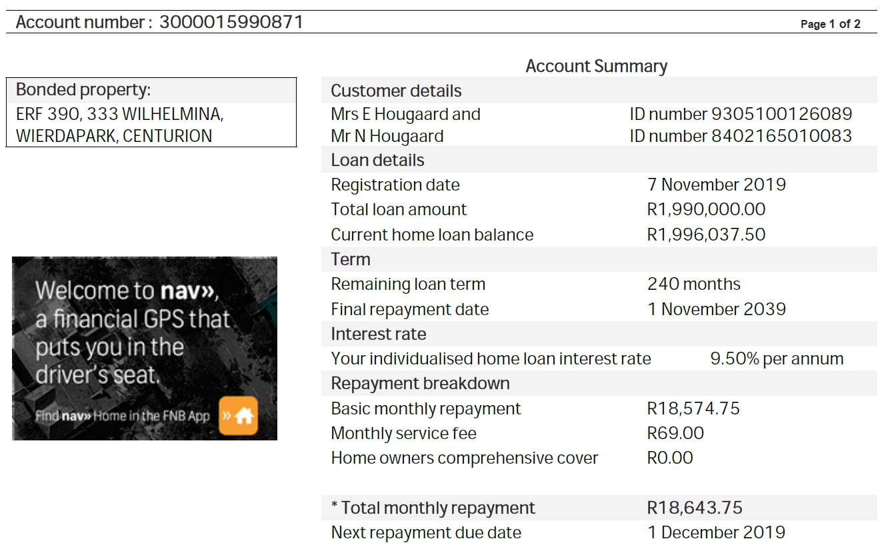
Transfer Duty | R 59,700.00 | 59700
To rates clearance cert fee |  | 380
To deeds office fee |  | 1146
To Deeds Office Search |  | 460
To Electronic Doc Processing Charge |  | 345
To postages and petties |  | 1150 |  | Lening | 130000 |  | 0.86666666667
To FICA identification an verification fee |  | 1380 |  | Per maand | 4387.85 |  | 45372000
 | BETAAL | -95207.64 | 95207.64 | Maande | 60
BOND
Bond Cost 50% | R 31,437.00 | 16157.5 |  | Totaal | 263271
To postages, petties and telephone |  | 1150
Deads office Search fee |  | 402.5
Gateway fee |  | 255.3
Deeds office fee |  | 1588
To Electronic Document Processing |  | 805
To Stordoc Fee |  | 805 |  | Betaal vanaf?
 |  |  | 21163.3 | FNB
Total | R128,611.50 | R21,163.30
 | OKKUPASIE HUUR |  | 15920 | Nedbank
 |  |  |  |  | Daar moet nog genoeg geld oor wees, sodat die debiet order afgaan vir die Persoonlike lening
Initiation Fee | R 6,037.50 | 6037.5 |  | 145361.89
 |  |  |  | R124,198.59

 |  |  |  |  |  |  |  | 2.875 | 5.375 | 7.875 | 10.375
 |  |  |  |  |  |  | 47.058823529 | 135.29411765 | 252.94117647 | 370.58823529 | 488.23529412
 |  |  |  |  |  |  | 400 | 1150 | 2150 | 3150 | 4150
 |  |  |  |  | Total Excess: | 850 | 1,250 | 2,000 | 3,000 | 4,000 | 5,000
 |  |  |  |  | Total Premium after Reduction | 552.43 | 500.01 | 473.8 | 447.59 | 421.38 | 395.17
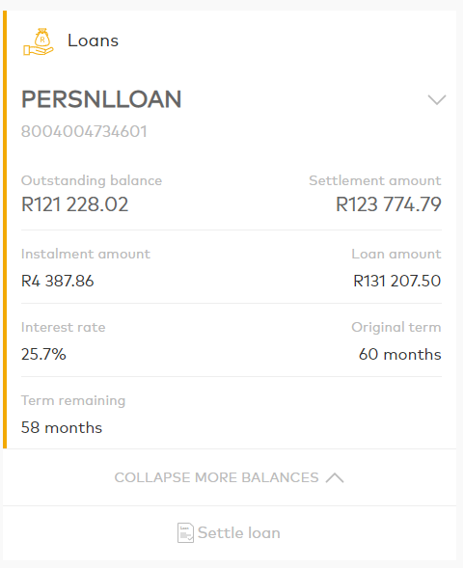
 |  |  |  |  |  |  | 9.4889850298 | 14.233477545 | 18.97797006 | 23.722462574 | 28.466955089
 | Oorspronklike bedrag |  | 130000
 | Persoonlike Lening |  | 131207.5
 | Interest |  | 0.257
 | Maandlikse bedrag |  | 4059.84
 | Maande |  | 60
 | Totaal |  | 243590.4

 | Totale Rente |  | 113590.4

 | FNB
 |  |  | 200000
 |  |  | 0.0925
 |  |  | 18500
 | Jaar |  | 20

 | TOTALE rente |  | 370000

